Home
In het werkblad beveiligen leggen we uit hoe je met een knop vanuit elk Excelbestand in een werkblad kunt bepalen welke cellen je wilt beveiligen en vervolgens ook direct de beveiliging er op zetten.


 | Bestand aanpassen,
 | een bestand op maat of
 | een cursus op locatie?
 | Neem contact op via:

* | info@terzake-excel.nl
( | 0317 200 009

Cursus op locatie
Document op maat

Training Excel en AI
Dashboard Power BI

Beveiliging
1. Ga naar Visual basic (Alt F11) en klik links in je scherm op VBAProject (Personal XLSB) en vervolgens Modules en dan Module1.
Mocht je geen map Personal zien dan zal je eerst een macro moeten opnemen en deze dan niet in het bestand opnemen, maar in je persoonlijke macro werkmap.
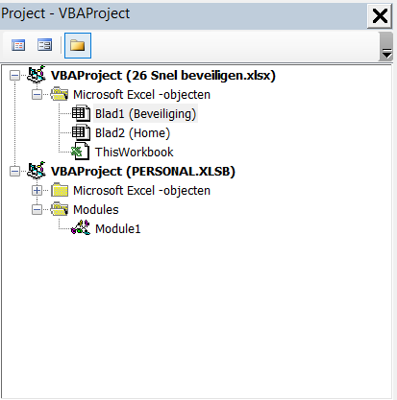
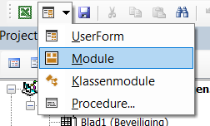
Als je nog geen module hebt staan klik je op het driehoekje naast Userform en kies je vervolgens voor module.
Mocht je geen Projectverkenner hebben dan kun je die aan zetten in het menu Beeld en vervolgens Projectverkenner aanklikken.

2. Plak in het grote witte vlak rechts de code zoals hier rechts is weergegeven.
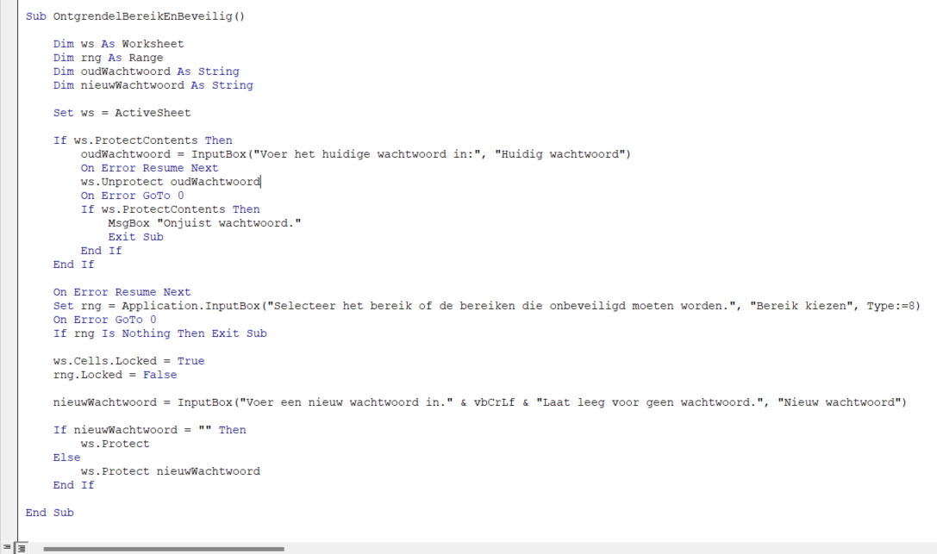
Sub OntgrendelBereikEnBeveilig()
Dim ws As Worksheet
Dim rng As Range
Dim oudWachtwoord As String
Dim nieuwWachtwoord As String
Set ws = ActiveSheet
If ws.ProtectContents Then
oudWachtwoord = InputBox("Voer het huidige wachtwoord in:", "Huidig wachtwoord")
On Error Resume Next
ws.Unprotect oudWachtwoord
On Error GoTo 0
If ws.ProtectContents Then
MsgBox "Onjuist wachtwoord."
Exit Sub
End If
End If
On Error Resume Next
Set rng = Application.InputBox("Selecteer het bereik of de bereiken die onbeveiligd moeten worden.", "Bereik kiezen", Type:=8)
On Error GoTo 0
If rng Is Nothing Then Exit Sub
ws.Cells.Locked = True
rng.Locked = False
nieuwWachtwoord = InputBox("Voer een nieuw wachtwoord in." & vbCrLf & "Laat leeg voor geen wachtwoord.", "Nieuw wachtwoord")
If nieuwWachtwoord = "" Then
ws.Protect
Else
ws.Protect nieuwWachtwoord
End If
End Sub

3. Nu gaan we nog een knop maken in de Werkbalk Snelle toegang zodat we de macro kunnen starten. Ga hiervoor naar het menu Bestand > Opties > Werkbalk Snelle toegang. Klik op Populaire opdrachten en pas aan in Macro's. Kies de zojuist aangemaakte macro en voeg deze toe door op de knop Toevoegen te klikken. Door op Wijzigen te klikken kun je het symbool en de naam van de knop aanpassen. Nadat je op OK hebt geklikt vind je de knop terug in je werkbalk.
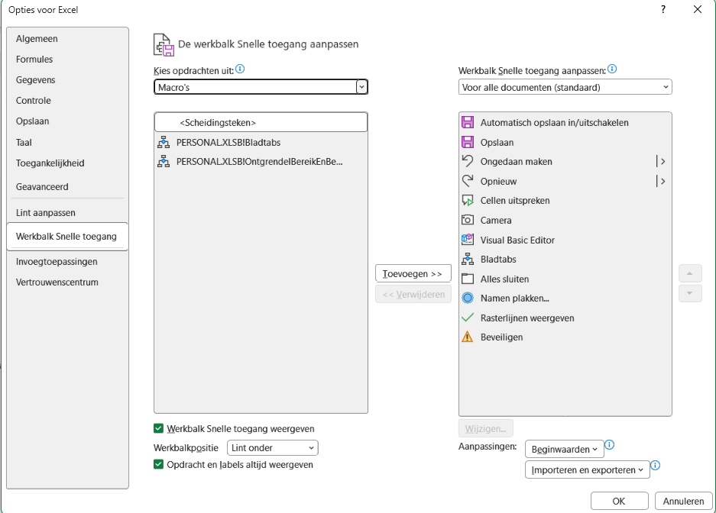

4. Als je nu op de knop klikt wordt er in eerste instantie gevraagd om het gewenste bereik te selecteren. Bereiken die niet aaneengesloten zijn selecteer je door de ctrl toets ingedrukt te houden. Daarna wordt er gevraagd om een wachtwoord. Vervolgens wordt de beveiliging toegepast.

